상품제안서
보틀로만 프리미엄 슬림보틀 메탈 500ml | 상품코드: S12006

 |  |  |  |  |  |  | 02-713-8555 | www.synergygift.co.kr
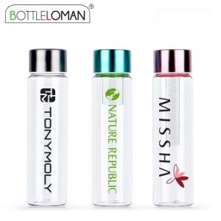

【상세/제작정보】 | - 그린티망은 옵션사항 입니다.<br>- 개별인박스 및 선물포장지는 예고없이 변경될 수 있습니다.

【인쇄/포장옵션】 | 실크 / 포장지포장

【공급단가】 | 수량 | 100~ | 500~ | 1,000~ | 3,000~ | 5,000~
*VAT별도 | 단가 | 2,990원 | 2,790원 | 2,720원 | 2,670원 | 2,620원

【상품 URL】 | https://www.synergygift.co.kr:443/src/goods_detail.php?gdno=2331

